2018_02_data
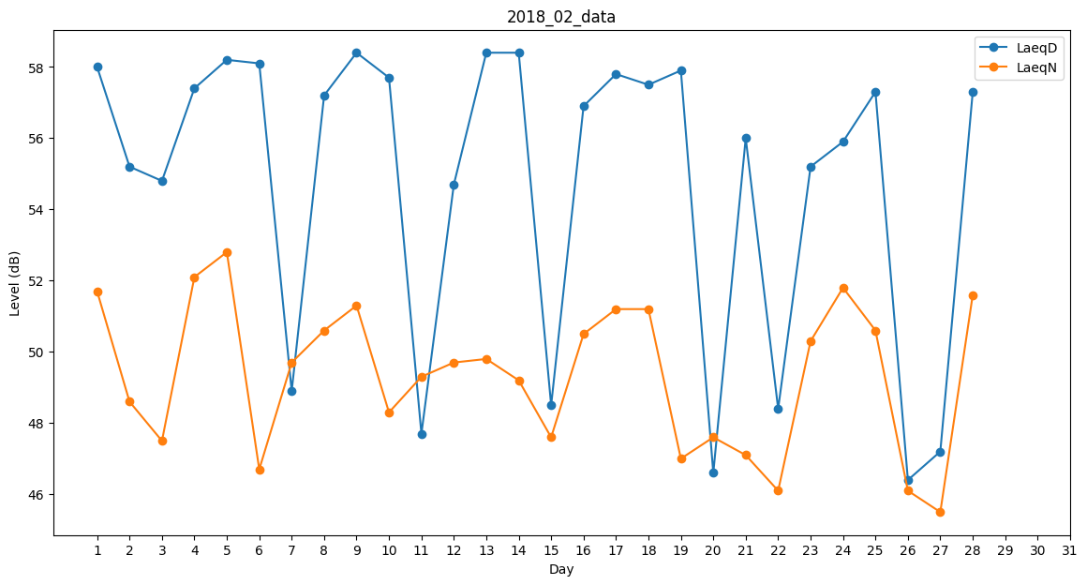
Day | LaeqD | LaeqN
1 | 58 | 51.7
2 | 55.2 | 48.6
3 | 54.8 | 47.5
4 | 57.4 | 52.1
5 | 58.2 | 52.8
6 | 58.1 | 46.7
7 | 48.9 | 49.7
8 | 57.2 | 50.6
9 | 58.4 | 51.3
10 | 57.7 | 48.3
11 | 47.7 | 49.3
12 | 54.7 | 49.7
13 | 58.4 | 49.8
14 | 58.4 | 49.2
15 | 48.5 | 47.6
16 | 56.9 | 50.5
17 | 57.8 | 51.2
18 | 57.5 | 51.2
19 | 57.9 | 47
20 | 46.6 | 47.6
21 | 56 | 47.1
22 | 48.4 | 46.1
23 | 55.2 | 50.3
24 | 55.9 | 51.8
25 | 57.3 | 50.6
26 | 46.4 | 46.1
27 | 47.2 | 45.5
28 | 57.3 | 51.6

